Sheet1
所得の速算表（公的年金等の場合）

◎ 【受給者の年齢 ①】 受給者の年齢を選択してください。
◎ 【公的年金等収入の金額②】 公的年金等の収入金額を入力してください。

受給者の年齢 ①
 |  | ①のセルを選択するとプルダウンメニューが 表示されます。該当年齢を選択してください

公的年金等収入の金額② |  |  | 公的年金等所得の金額（自動計算）
 |  |  | 0 |  |  | 円

公的年金等所得の速算表

受給者の年齢 | 公的年金等の収入金額の 合計額（Ａ） |  |  | 割合 | 控除額
65歳未満の人 | 600,000円以下
 | 600,001円以上 130万円未満 |  |  | 100% | 60万円
 | 130万円以上 410万円未満 |  |  | 75% | 27万5,000円
 | 410万円以上 770万円未満 |  |  | 85% | 68万5,000円
 | 770万円以上 1,000万円未満 |  |  | 95% | 145万5,000円
 | 1,000万円以上 |  |  | 100% | 195万5,000円
65歳以上の人 | 1,100,000円以下
 | 1,100,001円以上 330万円未満 |  |  | 100% | 110万円
 | 330万円以上 410万円未満 |  |  | 75% | 27万5,000円
 | 410万円以上 770万円未満 |  |  | 85% | 68万5,000円
 | 770万円以上 1,000万円未満 |  |  | 95% | 145万5,000円
 | 1,000万円以上 |  |  | 100% | 195万5,000円

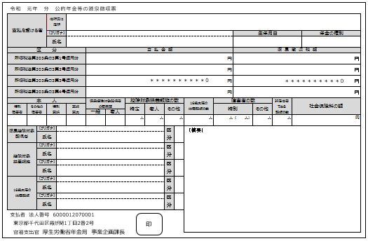

「支払金額」の総額を、上記速算表の「公的
年金等収入の金額②」に入力してください。
なお、年金が複数ある場合はそれぞれの年金
収入の合計金額を「公的年金等収入の金額②」に入力してください。

